smb debug
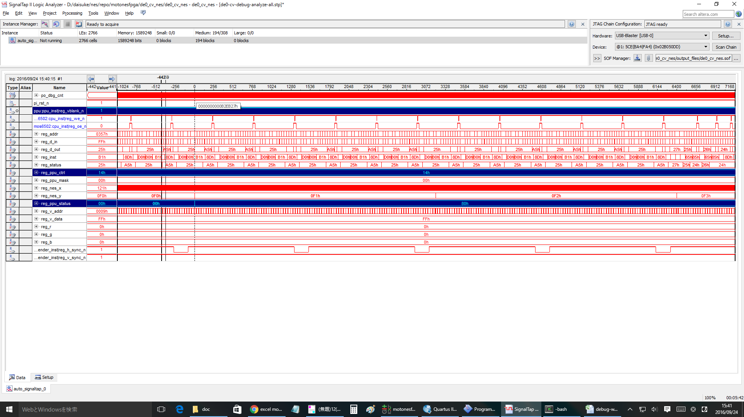
無限ループ |  |  |  |  | NMI | RTI
804f: ad 78 07 LDA $0778 |  |  |  |  | ： | ：
8052: 09 80 ORA #$80 |  |  |  |  | ： | ：
8054: 20 ed 8e JSR $8eed |  |  |  |  | ： | ：
8eed: 8d 00 20 STA $2000 |  |  |  |  | ： | ：
8ef0: 8d 78 07 STA $0778 |  |  |  |  | 8057: 4c 57 80 JMP $8057 | 8178: ad 02 20 LDA $2002
8ef3: 60 RTS |  |  |  |  | 8057: 4c 57 80 JMP $8057 | 817b: 68 PLA
8057: 4c 57 80 JMP $8057 |  |  |  |  | 8057: 4c 57 80 JMP $8057 | 817c: 09 80 ORA #$80
8057: 4c 57 80 JMP $8057 |  |  |  |  | 8082: ad 78 07 LDA $0778 | 817e: 8d 00 20 STA $2000
8057: 4c 57 80 JMP $8057 |  |  |  |  | 8085: 29 7f AND #$7f | 8181: 40 RTI
8057: 4c 57 80 JMP $8057 |  |  |  |  | 8087: 8d 78 07 STA $0778 | 8057: 4c 57 80 JMP $8057
8057: 4c 57 80 JMP $8057 |  |  |  |  | 808a: 29 7e AND #$7e | 8057: 4c 57 80 JMP $8057
： |  |  |  |  | 808c: 8d 00 20 STA $2000 | 8057: 4c 57 80 JMP $8057
： |  |  |  |  | ： | 8057: 4c 57 80 JMP $8057
： |  |  |  |  | ： | ：
： |  |  |  |  | ： | ：
： |  |  |  |  |  | ：
 |  |  |  |  |  | ：

1回目のinf loopはOK
cnt= | DACE4 | 付近

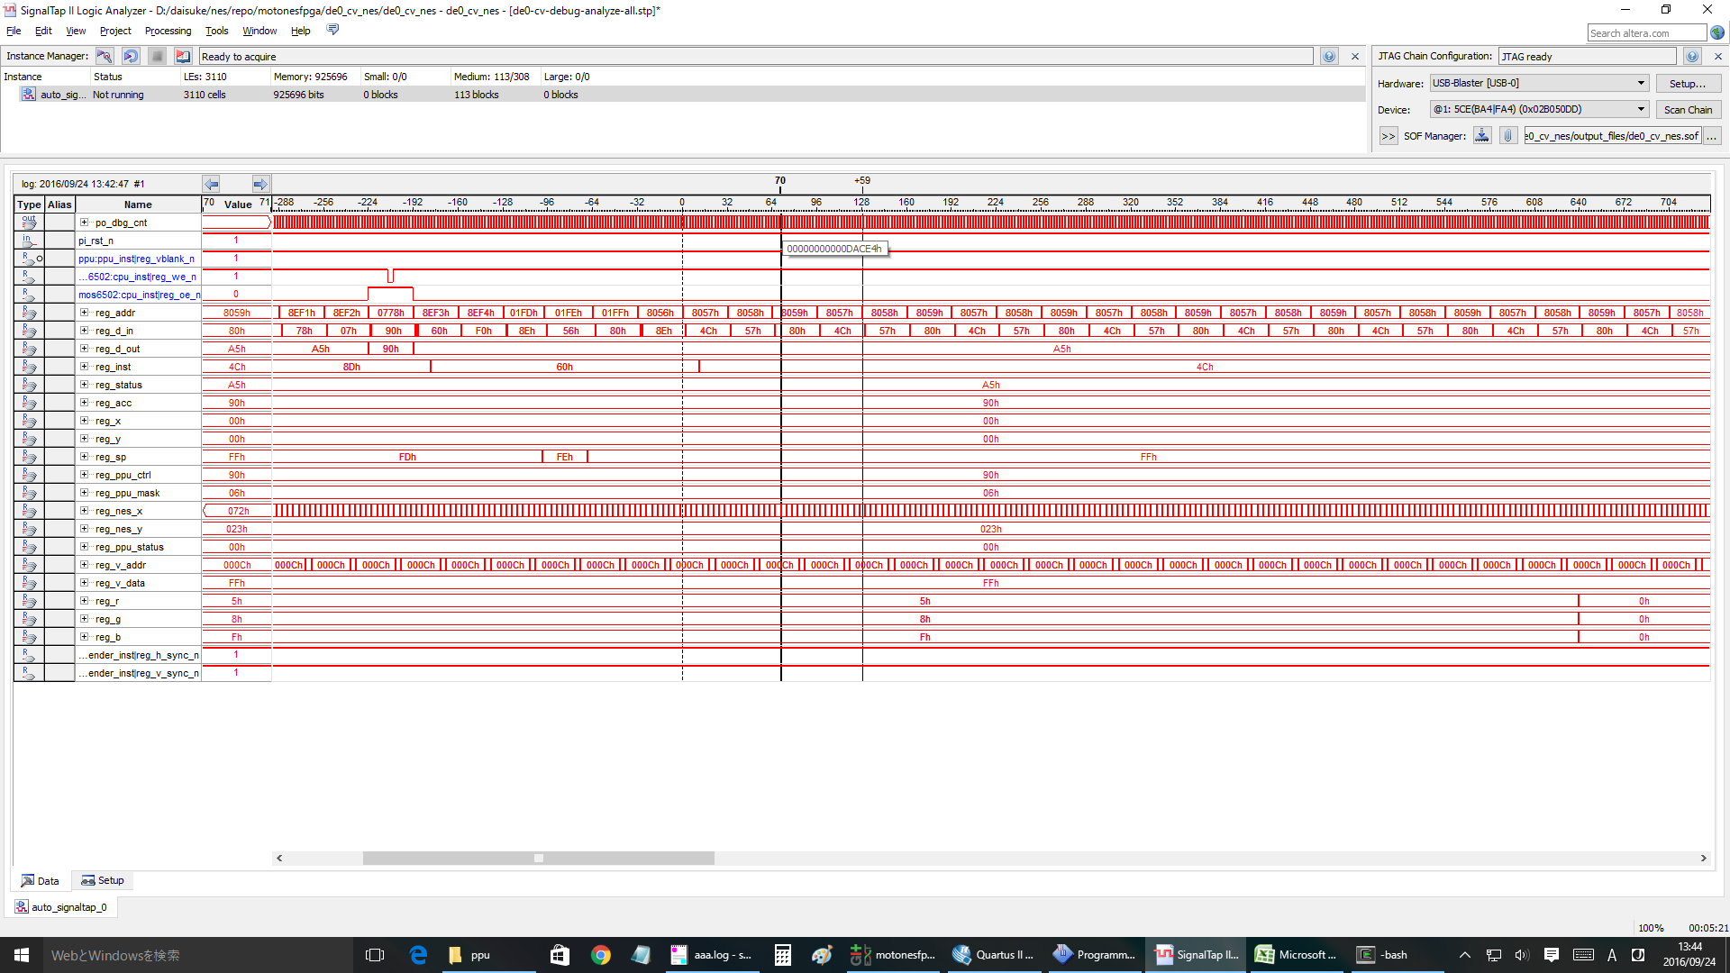

1回目の | NMI | OK
cnt= | 12B411 | 付近

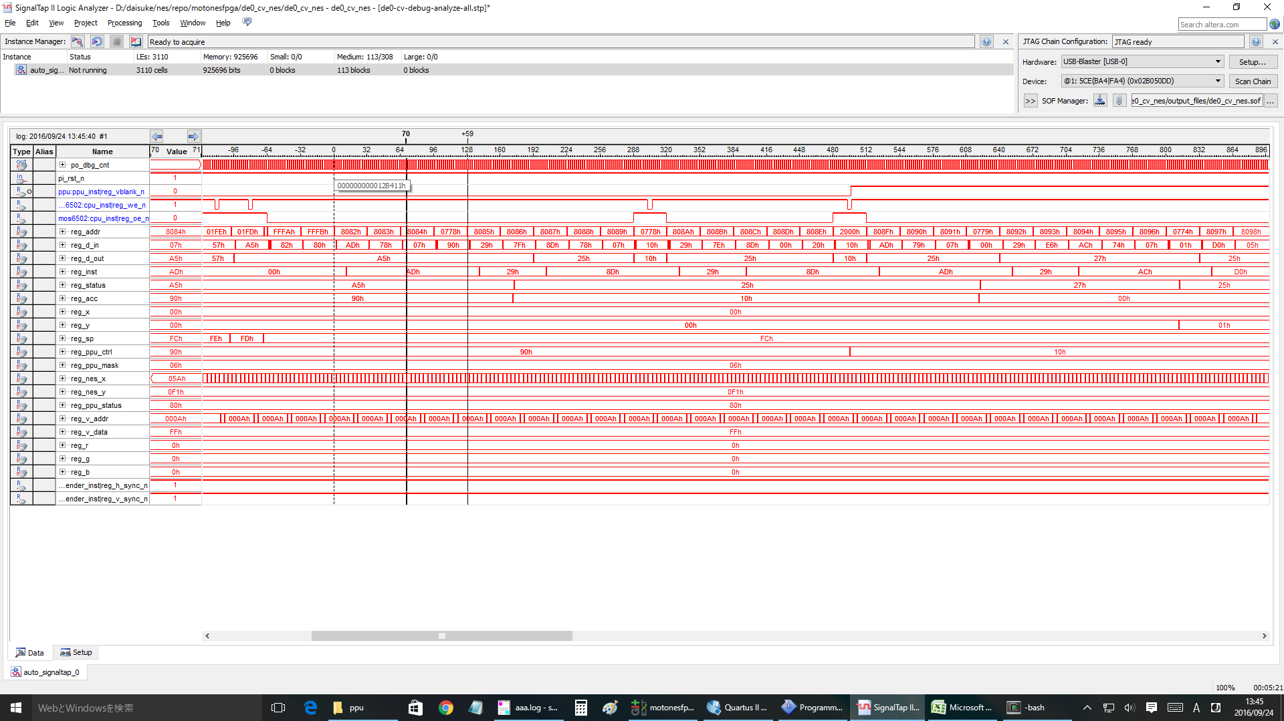

1回目の | RTI | OK
cnt= | 241264 | 付近

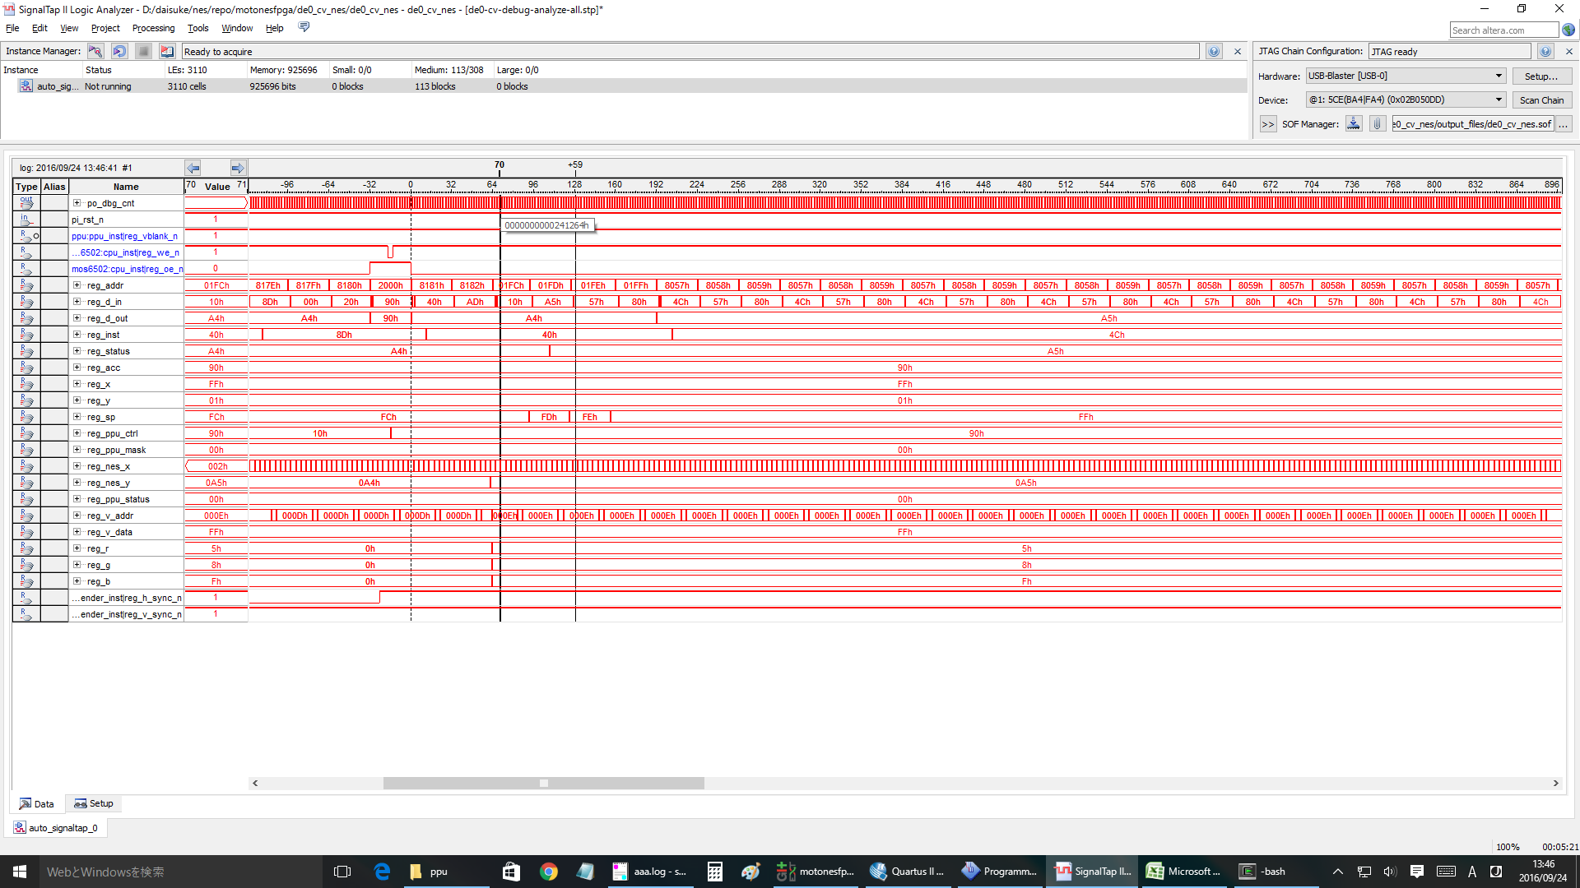

2回目 | nmi
cnt= | 25ED60 | 付近 | と想定 | >> nmi ok.

#3 | nmi
cnt= | 2C5600 | 付近 | と想定 | >>ok

#4 | nmi
cnt= | 32BEA0 | 付近 | >ok

#5 | nmi
cnt= | 392740 | 付近 | >ok

#10 | nmi
cnt= | 5F9B00 | 付近 | >ok

#20 | nmi
cnt= | 7FA620 | 付近 | ok

#25 | ok
#26 | ok |  |  | clock= | A619E0
#27 | ok |  |  | clock= | AC8280
#28 | ng | <<<wrong!!! |  | clock= | B2EB20
#30 | ng

 | #28 case

logic analyzer nmi debug
9 ~ 10の間で何かがおかしくなってる！！
cpu clock=9 |  | 4C5AB
10 |  | 54E63

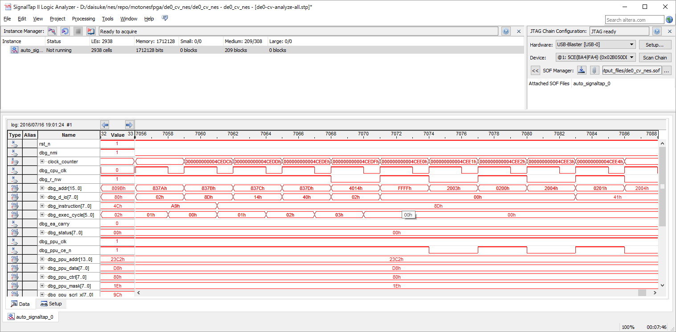

000000000003ffb2 8376: c8 INY
000000000003ffb4 8377: d0 f1 BNE #-15
000000000003ffb6 8379: a9 02 LDA #$02
000000000003ffb8 837b: 8d 14 40 STA $4014

＜＜DMAこのあとおかしい！

000000000003ffbc 837e: 60 RTS
000000000003ffc2 8388: 40 RTI
000000000003ffc8 8099: 4c 99 80 JMP $8099
000000000003ffcb 8099: 4c 99 80 JMP $8099
000000000003ffce 8099: 4c 99 80 JMP $8099
000000000003ffd1 8099: 4c 99 80 JMP $8099

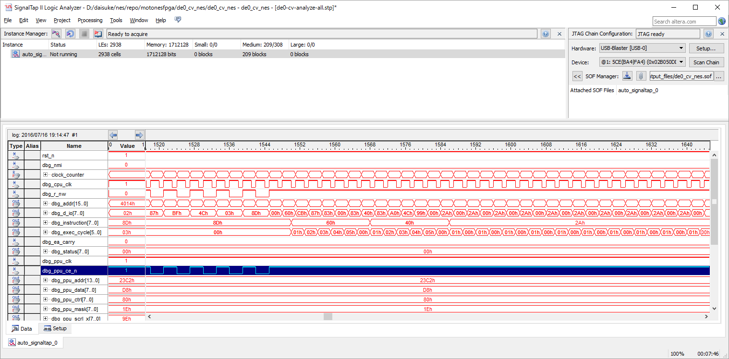

なんかおかしい

 |  | 4CEDEの1周期前のDMAは
 |  | 4cede
 |  | 44626
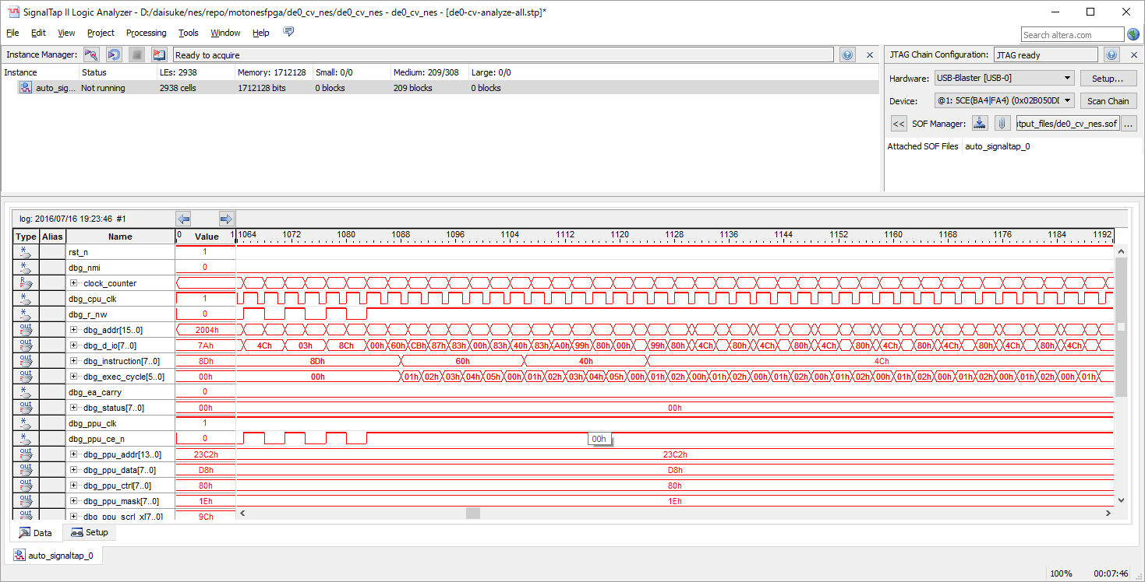
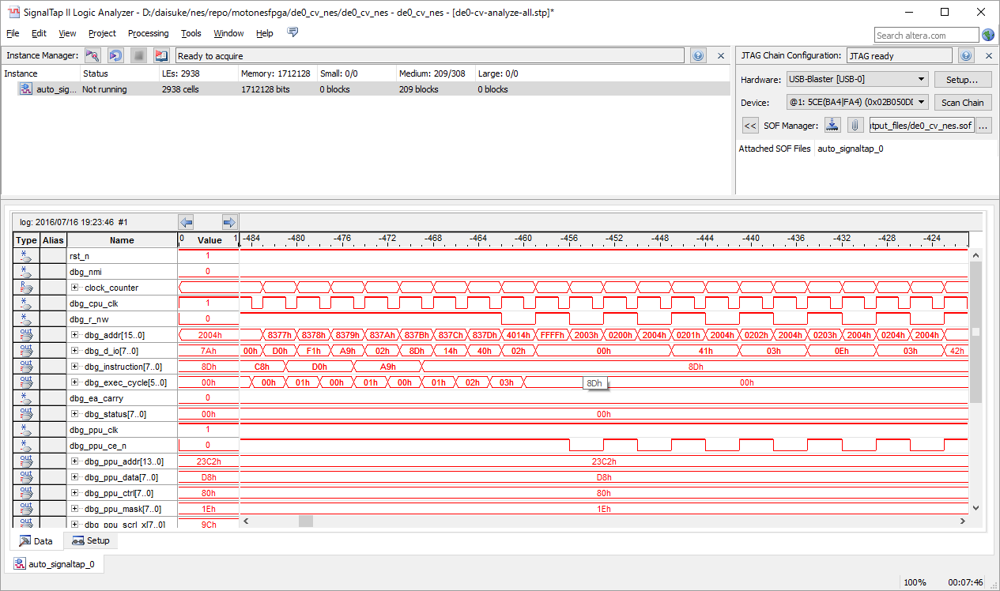

これが正しい。

000000000003ffb2 8376: c8 INY
000000000003ffb4 8377: d0 f1 BNE #-15
000000000003ffb6 8379: a9 02 LDA #$02
000000000003ffb8 837b: 8d 14 40 STA $4014

＜＜DMAこのあとおかしい！

000000000003ffbc 837e: 60 RTS
000000000003ffc2 8388: 40 RTI |  |  | <<RTIのstackが破壊されてる
000000000003ffc8 8099: 4c 99 80 JMP $8099
000000000003ffcb 8099: 4c 99 80 JMP $8099
000000000003ffce 8099: 4c 99 80 JMP $8099
000000000003ffd1 8099: 4c 99 80 JMP $8099

 |  | 正常パターン
 |  | DMA 開始部
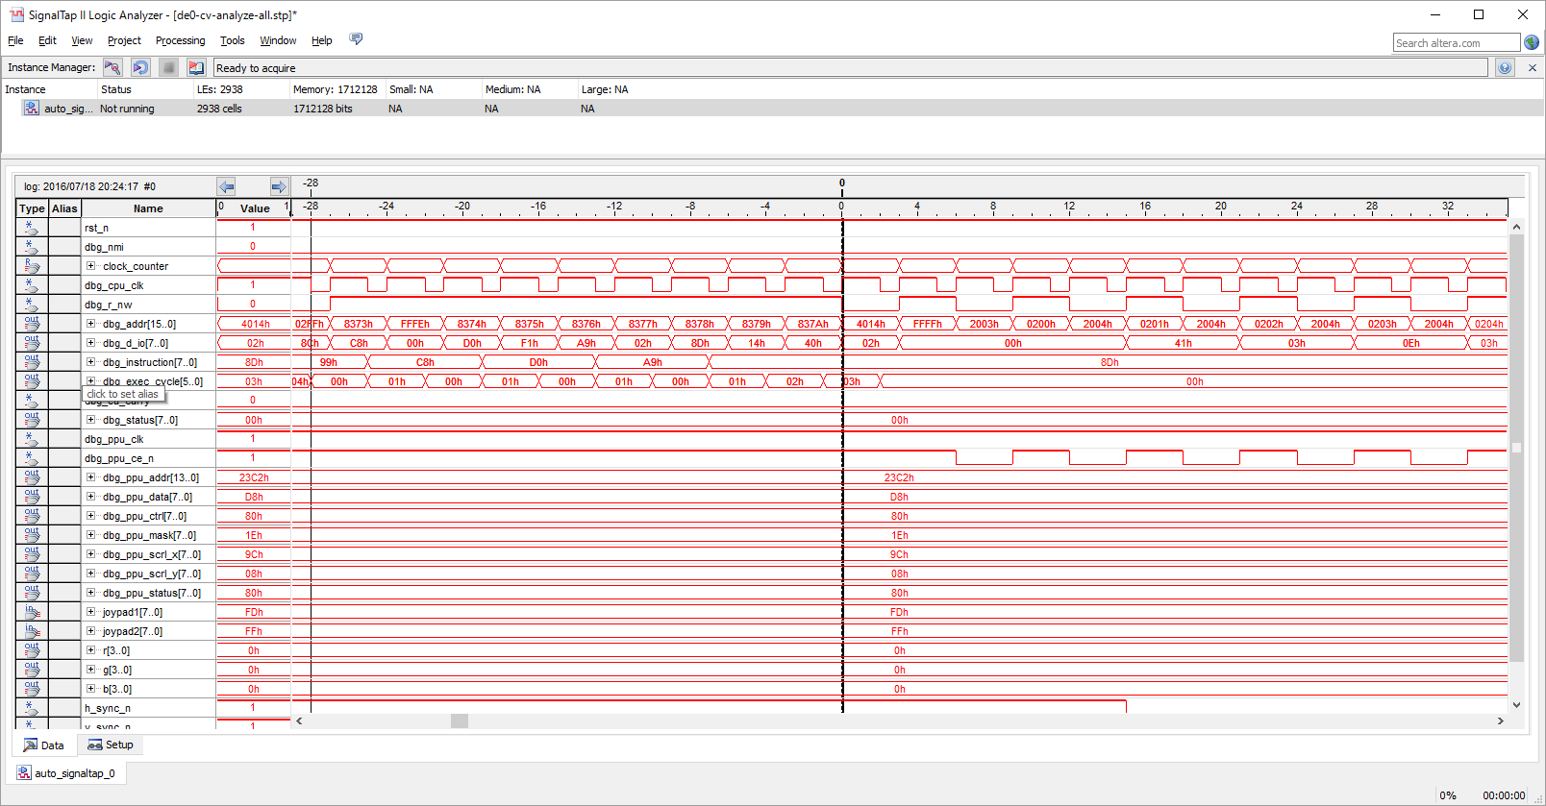

next instruction
837b

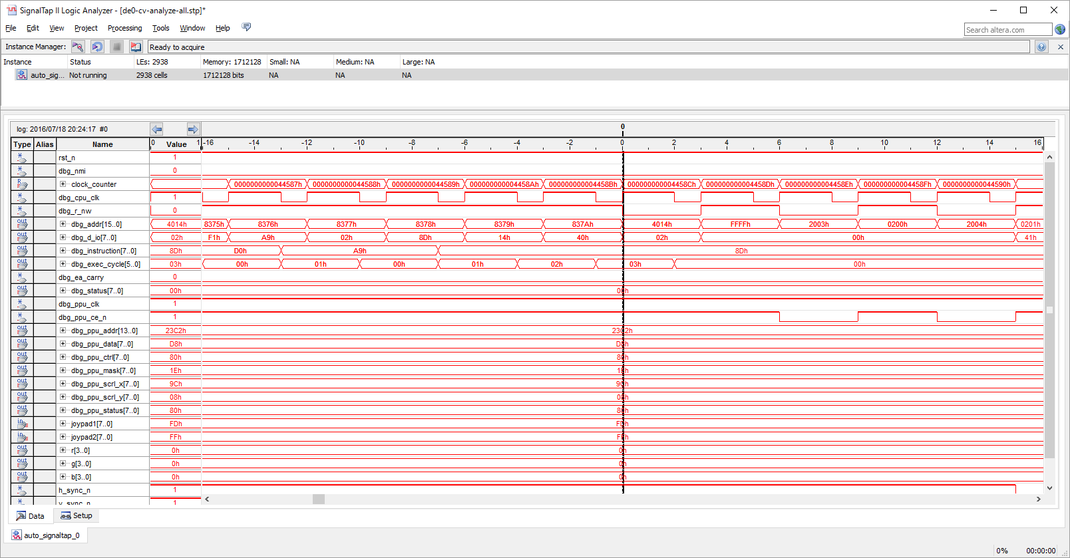

 |  | DMA終了部
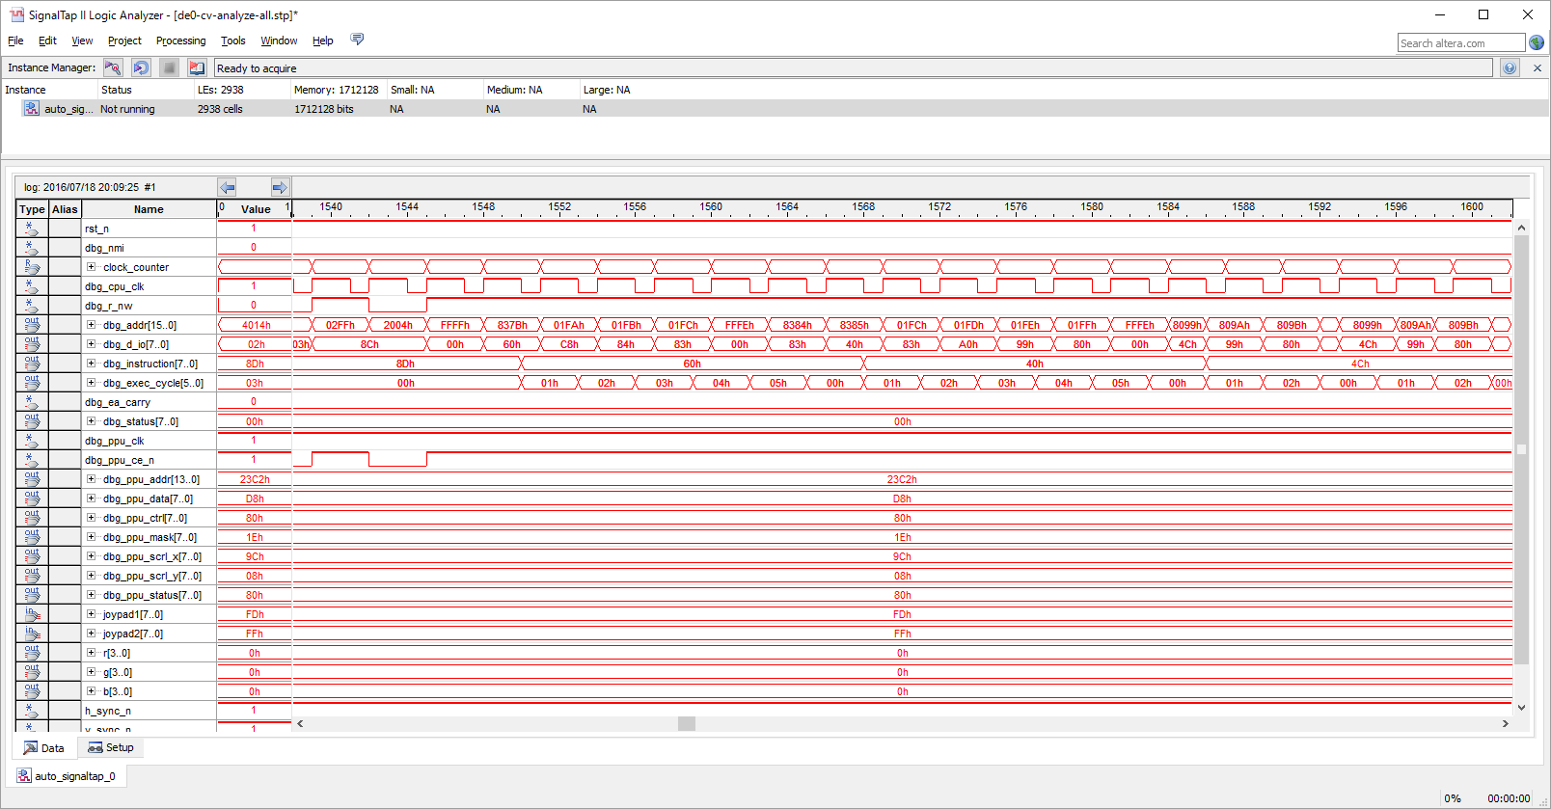

next instruction
RTI return addr 8099

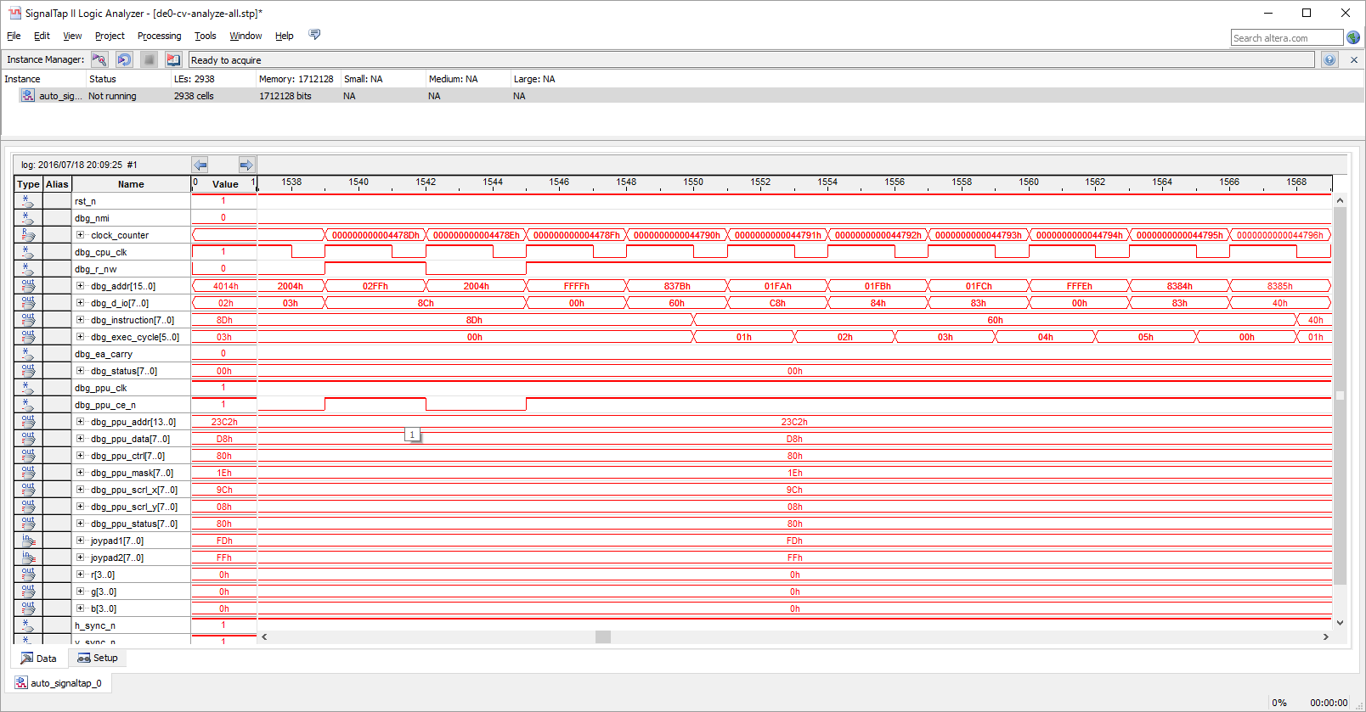

 |  | 異常パターン
 |  | DMA 開始部
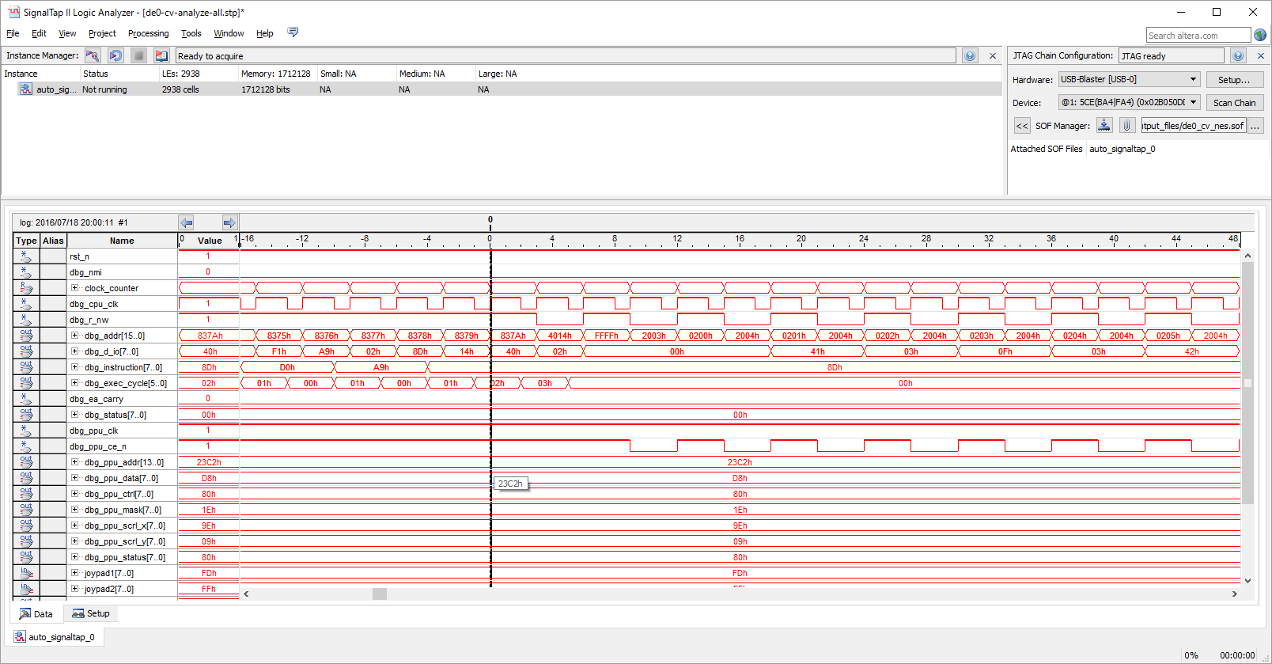

next instruction
837b

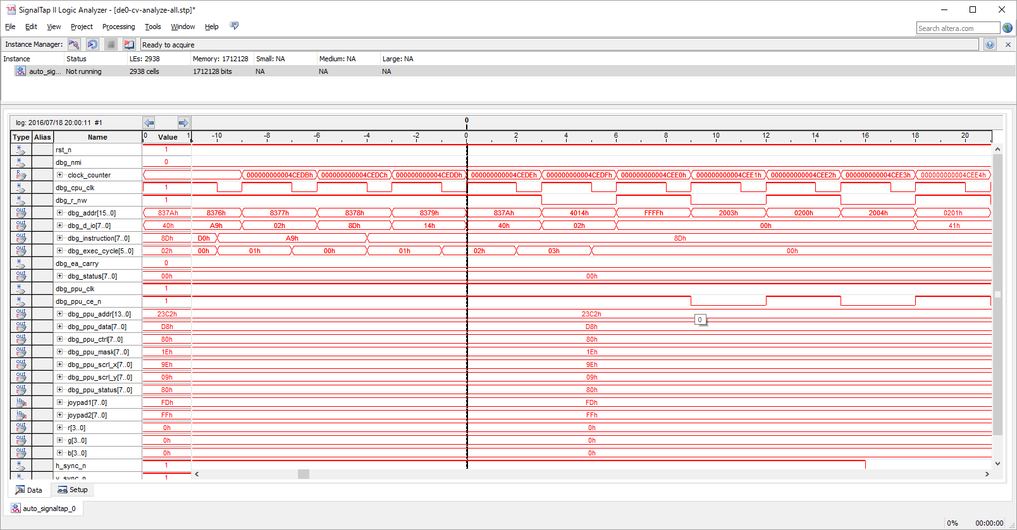

 |  | DMA終了部
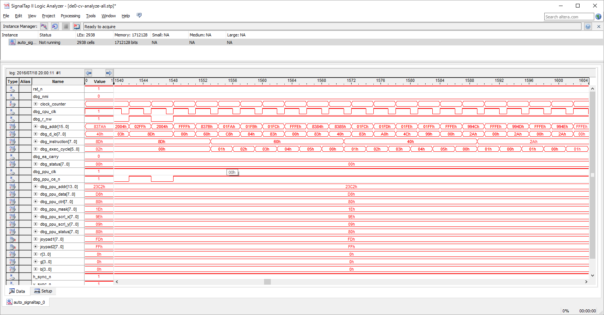

next instruction

RTI return addr 994C
Someboy broke addr 01fe with 4C!!!

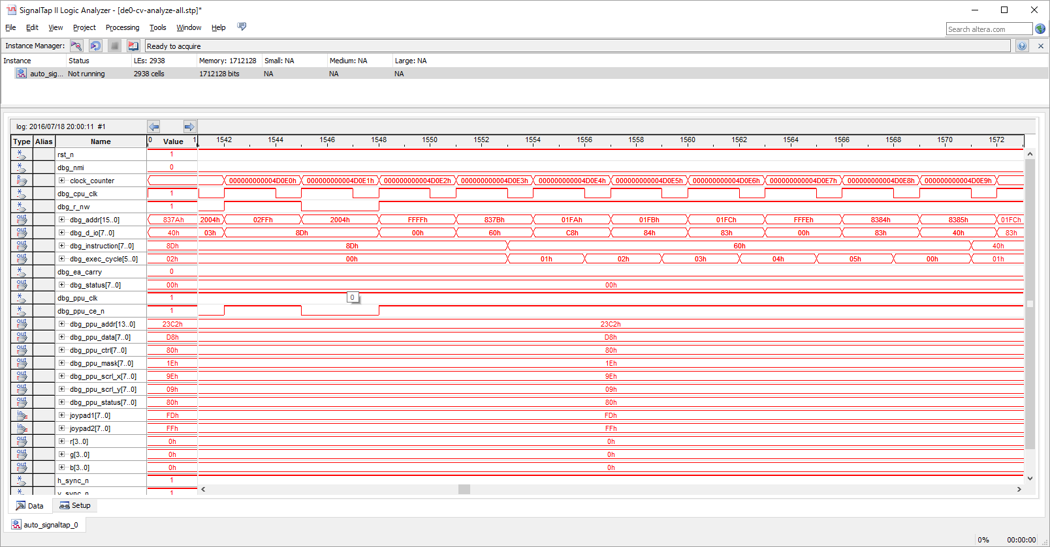

000000000003ffc8 8099: 4c 99 80 JMP $8099

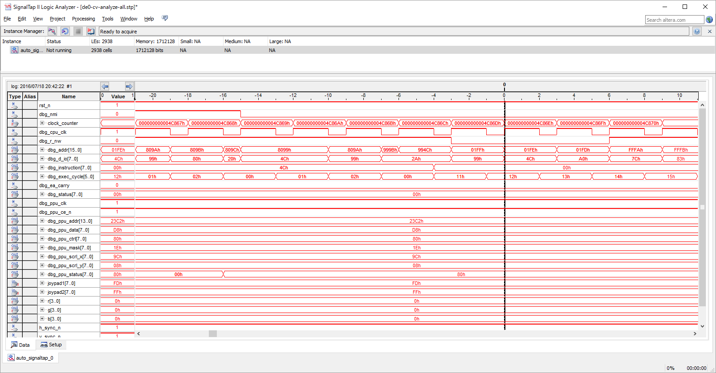

why 994C???
This guy just broke the memory!!

000000000003ffc8 8099: 4c 99 80 JMP $8099

 |  | normally like this…
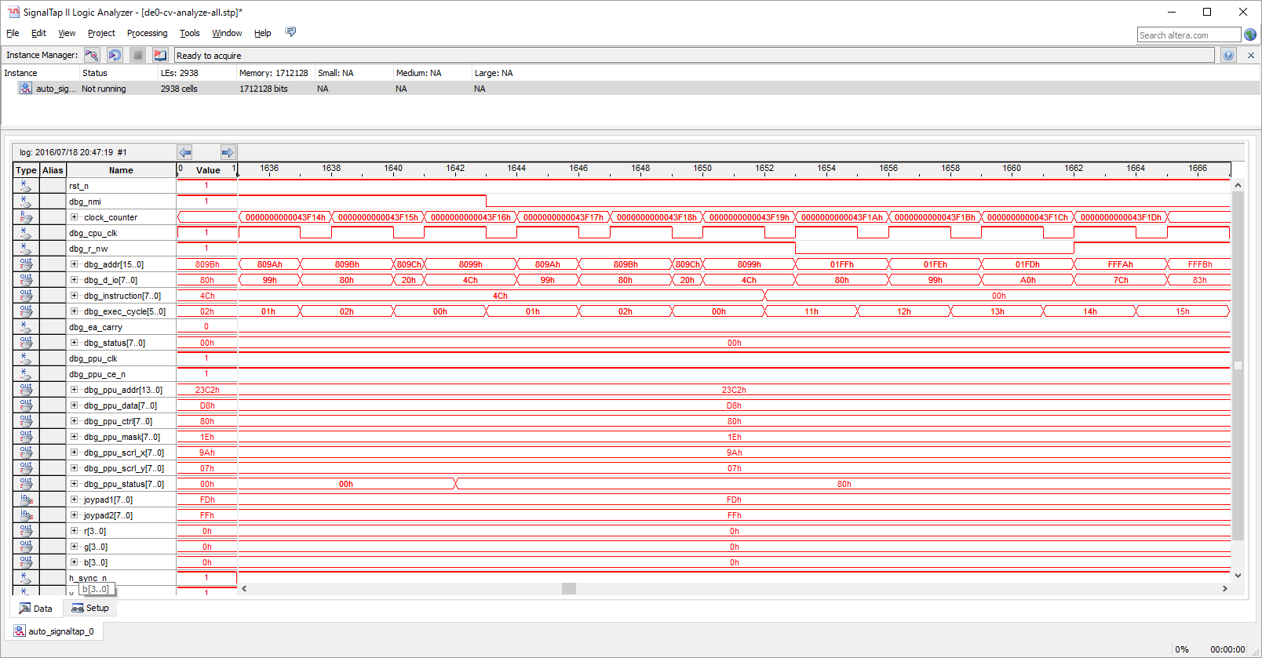

return addr.
return to 8099

 | 8057: a9 80 LDA #$80
 | 8059: 8d 00 20 STA $2000
 | 805c: 8d 04 03 STA $0304

 | 805f: 4c 5f 80 JMP $805f
 | 805f: 4c 5f 80 JMP $805f
 | 805f: 4c 5f 80 JMP $805f
 | 805f: 4c 5f 80 JMP $805f

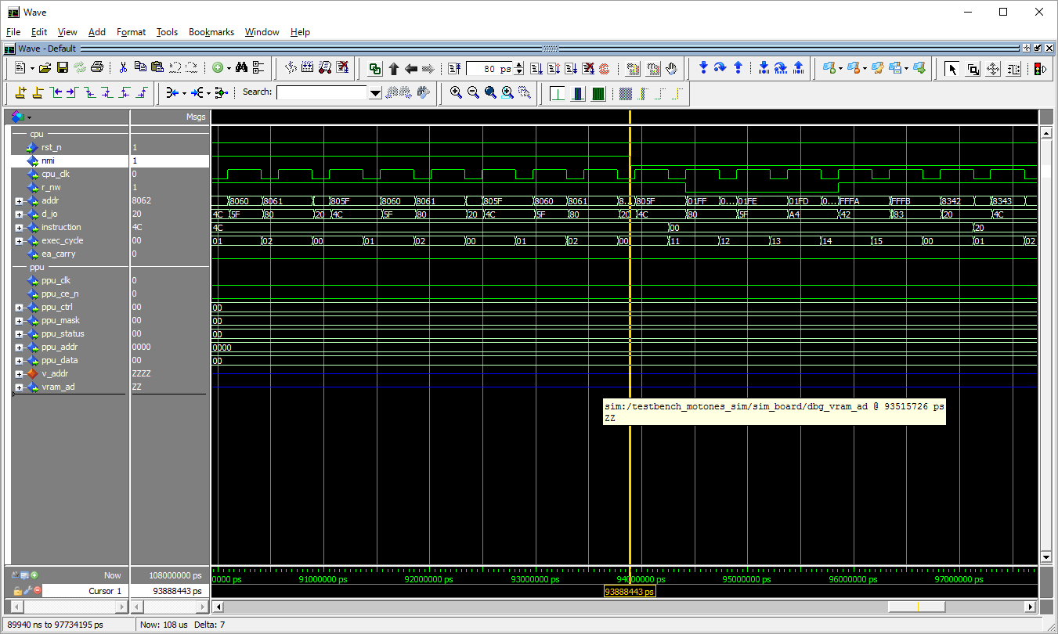

nmi takes place when exec cycle=0

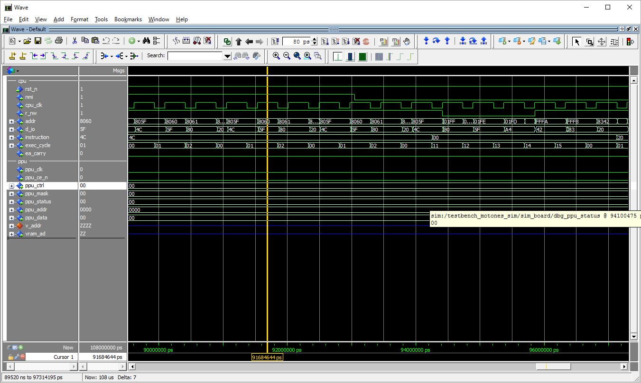

nmi takes place when exec cycle=1

